Hoja1
2023-05-08 15:53:48

LA PAZ 28 - HAEDO 4460-2005
BUENOS AIRES luquearti@gmail.com
____________________________________________________________________________________
"SOPORTE ”
“VISILLO”
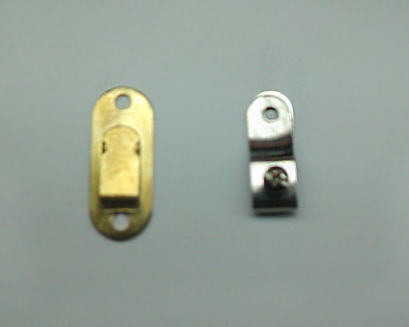

COD. | DESCRIPCION | PRECIO
S-012 | SOPORTE VISILLO c/Tornillo Hºbceado | $ 31.08
S-012/1 | SOPORTE VISILLO c/Tornillo Hºniquel. | $ 31.08
S-013 | SOPORTE VISILLO a Presion Hºbceado. | $ 18.42
S-013/1 | SOPORTE VISILLO a Presion Hºniquel. | $ 18.42
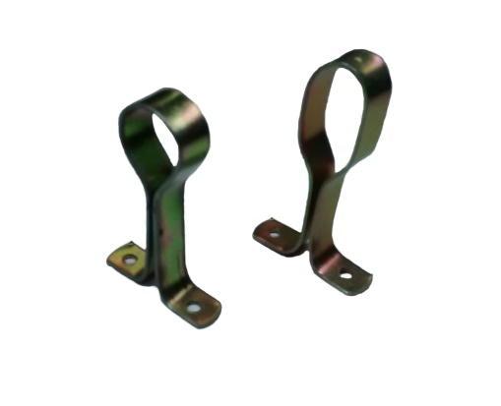
 |  | ,

COD. | DESCRIPCION | PRECIO
S-120 | Soporte de FLEJE P/Caño 1/2 | $ 68.64
S-120/1 | Soporte de FLEJE P/Caño 5/8 | $ 68.64
S-120/2 | Soporte de FLEJE P/Caño 3/4 | $ 78.28
S-119 | SOPORTE de Fleje p/Caño Ovalado | $ 97.93

